FEBRERO
COTIZACIÓN PROPUESTA_ MACHU PICCHU FOODS S.A.C_KITS_23.02.25 |  |  |  |  |  |  |  |  | 50/50, CALLAO | MARGEN GANANCIA, MINIMA - S/.150 - PARA PEDIDOS POCOS COMO 30 -50-100 UNID. DE PRODUCTOS ECONOMICOS (EJM. LAPICEROS, LLAVEROS PLASTICOS) PROMEDIA - S/.400 A 500 - PARA PEDIDOS MAS DE 150 UNID DE PRODCUCTOS COSTO MEDIO-ALTO (EJM. LAPICEROS METALICOS)
N° | Cód. Artíc. | Artículo | Foto | Cant. | Costo uni. NO IGV (S/.) | Tiempo Entrega | Detalles | COSTO TOTAL NO IGV (S/.) |  | proveedor | Cod. Prod. Prov. | Obseraciones | costo $ | COSTO S/. | % | Resultado | Margen | Total | Cantidad | Costo MUESTRA Unidad | Movilidad | Total Producto | Tipo de Impresión | Costo impresión | Cant Color | Cant Lados | Cantidad por Millar | Costo Impresión | Empaq | Seguro CRT | Total | Costo S/. Sin IGV | I.G.V | TOTAL
1 | BOLSA DE TOCUYO DELGADO (PLANA) |  | *imagen referencial | 40 | S/. 12.19 | 9 a 11 Días útiles | BOLSA DE TOCUYO DELGADO (PLANA) Material: Bolsa de tocuyo intermedio Medidas : 40 cm x 35 cm Color: Natural. Presentación: Paquetes de 50 unid. * Incluye 1 logo a 1 color 1 lado (colores planos) * Arte y diseño debe ser facilitado por el cliente. | S/. 487.60 | 12.19 | OLAF | S/266.40 + igv |  |  | S/. 6.66 | 38.7 | S/. 2.58 | S/. 103.10 | S/. 9.24 | 40 | S/. 13.32 | S/. 95.00 | S/. 477.82 | YA INCLUYE | S/. 0.00 | 1 | 1 | 1 | S/. 0.00 | S/. 4.85 | S/. 4.83 | S/. 487.49 | S/. 12.19 | S/. 2.19 | S/. 14.38
2 | POLO MT CAMISERO |  | *imagen referencial | 40 | S/. 34.89 | 9 a 11 Días útiles | POLO MT CAMISERO Material: Pique 30/1 Tallas: S,M,L Color: Blanco Manga corta Presentación Individual: Bolsa plástica Presentación Grupal: Manga plástica *Incluye 1 logo bordado a 1 color en el pecho tamaño Insignia. *Arte y diseño facilitado por el cliente. | S/. 1,395.60 | S/. 34.89 | DAVID | S/23 +IGV |  |  | S/. 23.00 | 34.3 | S/. 7.89 | S/. 315.56 | S/. 30.89 | 40 | S/. 46.00 | S/. 95.00 | S/. 1,376.56 | YA INCLUYE | S/. 0.00 | 1 | 1 | 1 | S/. 0.00 | S/. 4.85 | S/. 13.81 | S/. 1,395.22 | S/. 34.88 | S/. 6.28 | S/. 41.16
3 | LIBRETA ECOLOGICA |  | *imagen referencial | 40 | S/. 13.19 | 7 a 9 Días útiles | LIBRETA ECOLOGICA Medidas: 21 x 14.8 cm. Descripción: Contiene 70 hojas blancas rayadas Aprox. Cuaderno espiral de color natural. Presentacion: Caja grupal, no bolsa individual *Incluye 1 logo a 1 color a un lado *Diseño o arte facilitado por el cliente | S/. 527.80 | 13.19 | EYF | Libreta A5 s/ 6+ OGV |  |  | S/. 6.00 | 37.8 | S/. 2.27 | S/. 90.72 | S/. 8.27 | 40 | S/. 12.00 | S/. 95.00 | S/. 437.72 | WILFREDO S/80 | S/. 80.00 | 1 | 1 | 1 | S/. 80.00 | S/. 4.85 | S/. 5.23 | S/. 527.80 | S/. 13.19 | S/. 2.38 | S/. 15.57
4 | LAPICEROS PLASTICOS |  | 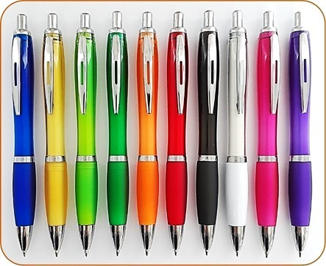 | 40 | S/. 6.89 | 7 a 9 Días útiles | LAPICEROS PLASTICOS Modelo: Cuerpo translucido de color entero con goma de color, detalles plateados y sistema retractil Material: Plástico Tinta: Seca, azul y negro. Colores: Rojo, celeste, azul, verde, morado, rosado, negro, naranja, amarillo, plata, blanco, fucsia, turquesa, turquesa oscuro. Presentación: Cajas pequeñas de 50 unidades. *Incluye impresión 1 logo a 1 color por 1 lado *Diseño o arte facilitado por el cliente | S/. 275.78 |  | EYF | 5175-1 S/1 +IGV |  |  | S/. 1.00 | 128 | S/. 1.28 | S/. 51.20 | S/. 2.28 | 40 | S/. 2.00 | S/. 95.00 | S/. 188.20 | WILFREDO S/80 | S/. 80.00 | 1 | 1 | 1 | S/. 80.00 | S/. 4.85 | S/. 2.73 | S/. 275.78 | S/. 6.89 | S/. 1.24 | S/. 8.14
 |  |  |  |  |  |  | SUB TOTAL | S/. 2,686.78
 |  |  |  |  |  |  | IGV | S/. 483.62
 |  |  |  |  |  |  | TOTAL | S/. 3,170.40

COTIZACIÓN PROPUESTA_ MACHU PICCHU FOODS S.A.C_KITS_12.02.25 |  |  |  |  |  |  |  |  | 50/50, CALLAO | MARGEN GANANCIA, MINIMA - S/.150 - PARA PEDIDOS POCOS COMO 30 -50-100 UNID. DE PRODUCTOS ECONOMICOS (EJM. LAPICEROS, LLAVEROS PLASTICOS) PROMEDIA - S/.400 A 500 - PARA PEDIDOS MAS DE 150 UNID DE PRODCUCTOS COSTO MEDIO-ALTO (EJM. LAPICEROS METALICOS)
N° | Cód. Artíc. | Artículo | Foto | Cant. | Costo uni. NO IGV (S/.) | Tiempo Entrega | Detalles | COSTO TOTAL NO IGV (S/.) |  | proveedor | Cod. Prod. Prov. | Obseraciones | costo $ | COSTO S/. | % | Resultado | Margen | Total | Cantidad | Costo MUESTRA Unidad | Movilidad | Total Producto | Tipo de Impresión | Costo impresión | Cant Color | Cant Lados | Cantidad por Millar | Costo Impresión | Empaq | Seguro CRT | Total | Costo S/. Sin IGV | I.G.V | TOTAL
1 | POLO MT CAMISERO |  | *imagen referencial | 40 | S/. 34.89 | 9 a 11 Días útiles | POLO MT CAMISERO Material: Pique 30/1 Tallas: S,M,L Color: Blanco Manga corta Presentación Individual: Bolsa plástica Presentación Grupal: Manga plástica *Incluye 1 logo bordado en el pecho tamaño Insignia. *Arte y diseño facilitado por el cliente. | S/. 1,395.59 |  | DAVID | S/23 +IGV |  |  | S/. 23.00 | 33.6 | S/. 7.73 | S/. 309.12 | S/. 30.73 | 40 | S/. 46.00 | S/. 95.00 | S/. 1,370.12 | YA INCLUYE | S/. 0.00 | 1 | 1 | 1 | S/. 0.00 | S/. 4.85 | S/. 20.62 | S/. 1,395.59 | S/. 34.89 | S/. 6.28 | S/. 41.17
2 | BOLSA DE TOCUYO DELGADO (PLANA) |  | *imagen referencial | 40 | S/. 12.19 | 9 a 11 Días útiles | BOLSA DE TOCUYO DELGADO (PLANA) Material: Bolsa de tocuyo intermedio Medidas : 40 cm x 35 cm Color: Natural. Presentación: Paquetes de 50 unid. * Incluye 1 logo a 1 color 1 lado (colores planos) * Arte y diseño debe ser facilitado por el cliente. | S/. 487.47 |  | OLAF | S/266.40 + igv |  |  | S/. 6.66 | 37.8 | S/. 2.52 | S/. 100.70 | S/. 9.18 | 40 | S/. 13.32 | S/. 95.00 | S/. 475.42 | YA INCLUYE | S/. 0.00 | 1 | 1 | 1 | S/. 0.00 | S/. 4.85 | S/. 7.20 | S/. 487.47 | S/. 12.19 | S/. 2.19 | S/. 14.38
3 | LIBRETA ECOLOGICA |  | *imagen referencial | 40 | S/. 13.19 | 7 a 9 Días útiles | LIBRETA ECOLOGICA Medidas: 21 x 14.8 cm. Descripción: Contiene 70 hojas blancas rayadas Aprox. Cuaderno espiral de color natural. Presentacion: Caja grupal, no bolsa individual *Incluye 1 logo a 1 color a un lado *Diseño o arte facilitado por el cliente | S/. 527.73 |  | EYF | Libreta A5 s/ 6+ OGV |  |  | S/. 6.00 | 36.7 | S/. 2.20 | S/. 88.08 | S/. 8.20 | 40 | S/. 12.00 | S/. 95.00 | S/. 435.08 | WILFREDO S/80 | S/. 80.00 | 1 | 1 | 1 | S/. 80.00 | S/. 4.85 | S/. 7.80 | S/. 527.73 | S/. 13.19 | S/. 2.37 | S/. 15.57
4 | CAJA DE ENVÍO RECTANGULAR + SER DE ARMADO |  | *imagen referencial | 40 | S/. 22.99 | 5 a 7 Días útiles + 2 dias serv armado | CAJA DE ENVÍO RECTANGULAR + SER DE ARMADO Material: Cartón microcorrugado Modelo: Autoarmable en forma rectangular, con tapa segura. Colores: Natural Medida: 40 cm largo x 30 cm ancho x 14 cm alto Incluye : servicio de armado Complementos: Papel viruta, tarjeta de saludos A5. Presentacion *Diseño o arte facilitado por el cliente *Incluye 1 logo a 1 color a un lado | S/. 919.79 |  | CYM / COMPINA | CAJA: A-13 DOCENA: S/45 CIENTO: S/310 / tarjeta: S/1 Viruta: S/1.50 armado: S/2.57 |  |  | S/. 10.63 | 56.6 | S/. 6.01 | S/. 240.55 | S/. 16.64 | 40 | S/. 21.25 | S/. 120.00 | S/. 806.80 | WILFREDO S/80 | S/. 80.00 | 1 | 1 | 1 | S/. 80.00 | S/. 19.40 | S/. 13.59 | S/. 919.79 | S/. 22.99 | S/. 4.14 | S/. 27.13

COTIZACIÓN PROPUESTA_ MACHU PICCHU FOODS S.A.C_KITS_11.02.25 |  |  |  |  |  |  |  |  | 50/50, CALLAO | MARGEN GANANCIA, MINIMA - S/.150 - PARA PEDIDOS POCOS COMO 30 -50-100 UNID. DE PRODUCTOS ECONOMICOS (EJM. LAPICEROS, LLAVEROS PLASTICOS) PROMEDIA - S/.400 A 500 - PARA PEDIDOS MAS DE 150 UNID DE PRODCUCTOS COSTO MEDIO-ALTO (EJM. LAPICEROS METALICOS)
N° | Cód. Artíc. | Artículo | Foto | Cant. | Costo uni. NO IGV (S/.) | Tiempo Entrega | Detalles | COSTO TOTAL NO IGV (S/.) |  | proveedor | Cod. Prod. Prov. | Obseraciones | costo $ | COSTO S/. | % | Resultado | Margen | Total | Cantidad | Costo MUESTRA Unidad | Movilidad | Total Producto | Tipo de Impresión | Costo impresión | Cant Color | Cant Lados | Cantidad por Millar | Costo Impresión | Empaq | Seguro CRT | Total | Costo S/. Sin IGV | I.G.V | TOTAL
1 | POLO MT CAMISERO |  | *imagen referencial | 40 | S/. 34.89 | 9 a 11 Días útiles | POLO MT CAMISERO Material: Pique 30/1 Tallas: S,M,L Color: Blanco Manga corta Presentación Individual: Bolsa plástica Presentación Grupal: Manga plástica *Incluye 1 logo bordado en el pecho tamaño Insignia. *Arte y diseño facilitado por el cliente. | S/. 1,395.59 |  | DAVID | S/23 +IGV |  |  | S/. 23.00 | 33.6 | S/. 7.73 | S/. 309.12 | S/. 30.73 | 40 | S/. 46.00 | S/. 95.00 | S/. 1,370.12 | YA INCLUYE | S/. 0.00 | 1 | 1 | 1 | S/. 0.00 | S/. 4.85 | S/. 20.62 | S/. 1,395.59 | S/. 34.89 | S/. 6.28 | S/. 41.17
2 | VASO MUG THERMO |  | *imagen referencial | 40 | S/. 26.49 | 7 a 9 Días útiles | VASO MUG THERMO Descripcion: Modelo de acero inoxidable con tapa de acrilico Capacidad: 500 ml Medida: 17 cm x 7 cm Color: Blanco Presentación: Caja individual. *Incluye logo a full color por un lado. *Arte y diseño facilitado por el cliente. | S/. 1,059.51 |  | CHIPPER | mug TM075-1 S/ 18 incluye IGV |  |  | S/. 15.65 | 33 | S/. 5.17 | S/. 206.61 | S/. 20.82 | 40 | S/. 31.30 | S/. 95.00 | S/. 959.00 | WILFREDO S/80 | S/. 80.00 | 1 | 1 | 1 | S/. 80.00 | S/. 4.85 | S/. 15.66 | S/. 1,059.51 | S/. 26.49 | S/. 4.77 | S/. 31.26
3 | BOLSA DE TOCUYO DELGADO (PLANA) |  | *imagen referencial | 40 | S/. 12.19 | 9 a 11 Días útiles | BOLSA DE TOCUYO DELGADO (PLANA) Material: Bolsa de tocuyo intermedio Medidas : 40 cm x 35 cm Color: Natural. Presentación: Paquetes de 50 unid. * Incluye 1 logo a 1 color 1 lado (colores planos) * Arte y diseño debe ser facilitado por el cliente. | S/. 487.47 |  | OLAF | S/266.40 + igv |  |  | S/. 6.66 | 37.8 | S/. 2.52 | S/. 100.70 | S/. 9.18 | 40 | S/. 13.32 | S/. 95.00 | S/. 475.42 | YA INCLUYE | S/. 0.00 | 1 | 1 | 1 | S/. 0.00 | S/. 4.85 | S/. 7.20 | S/. 487.47 | S/. 12.19 | S/. 2.19 | S/. 14.38
4 | MOCHILA PORTA LAPTOP 3 EN 1 -IMPORTADO |  | *imagen referencial | 40 | S/. 53.29 | 7 a 9 Días útiles | MOCHILA PORTA LAPTOP 3 EN 1 -IMPORTADO Modelo:Mochila portalaptop con adaptador UDB Material:Nylon Impermiable Medida: 40n cm x 29 cm x 10,5 cm Color: Negro, Plomo Presentacion: Empaque individual en bolsa *Incluye 1 logo por 1 lado en DTF (2 a 3 colores) de 5 a 6cm *Arte y diseño debe ser facilitado por el cliente. | S/. 2,131.67 | + | PROMOS PERU | mochila TX-151 S/34 +IGV |  |  | S/. 34.00 | 36.2 | S/. 12.31 | S/. 492.32 | S/. 46.31 | 40 | S/. 68.00 | S/. 95.00 | S/. 2,015.32 | WILFREDO S/80 | S/. 80.00 | 1 | 1 | 1 | S/. 80.00 | S/. 4.85 | S/. 31.50 | S/. 2,131.67 | S/. 53.29 | S/. 9.59 | S/. 62.88
5 | LAPICERO METÁLICO |  | *imagen referencial | 40 | S/. 10.49 | 7 a 9 Días útiles | LAPICERO METÁLICO Modelo: Lapicero metalicode sistema retractil Medida: 14.5 cm x 1 cm Color de tinta: seca color negro Colores: Blanco,negrom plateado, gun Presentación: Bolsa plástica individual *Incluye 1 logo a 1 color a un lado, serigrafia metálica. *Arte y diseño facilitado por el cliente. | S/. 419.71 |  | EYF | mochila TX-151 S/34 +IGV |  |  | S/. 3.50 | 61.9 | S/. 2.17 | S/. 86.66 | S/. 5.67 | 40 | S/. 7.00 | S/. 95.00 | S/. 328.66 | WILFREDO S/80 | S/. 80.00 | 1 | 1 | 1 | S/. 80.00 | S/. 4.85 | S/. 6.20 | S/. 419.71 | S/. 10.49 | S/. 1.89 | S/. 12.38
6 | CUADERNO 14.8X21cm - TAPA DURA |  | *imagen referencial | 40 | S/. 24.49 | 9 a 11 Días útiles | CUADERNO 14.8X21cm - TAPA DURA TAPA y CONTRA TAPA Tamaño cerrado: 14.8cm x 21cm Impresión Tapa y contra tapa: Full color Interior (la guarda) tapa y contratapa: Blanco Material: couche de 150 gr Plastificado Mate INTERIORES hojas: 100 Hojas interiores, material: bond de 75 gr, impresion: 1 color tira y retira ACABADOS : tapa dura, anillado, compaginado, plastificado mate la tapa Presentacion: Grupal *Arte y diseño facilitado por el cliente. | S/. 979.46 |  | MARCO ANTONIO | cuaderno: Cantidad total: 53UND Precio Unitario (+ igv): S/ 11 contingencia S/14.50 |  |  | S/. 14.50 | 43.3 | S/. 6.28 | S/. 251.14 | S/. 20.78 | 40 | S/. 29.00 | S/. 100.00 | S/. 960.14 | YA INCLUYE | S/. 0.00 | 1 | 1 | 1 | S/. 0.00 | S/. 4.85 | S/. 14.47 | S/. 979.46 | S/. 24.49 | S/. 4.41 | S/. 28.89
7 | LIBRETA ECOLOGICA |  | *imagen referencial | 40 | S/. 13.19 | 7 a 9 Días útiles | LIBRETA ECOLOGICA Medidas: 21 x 14.8 cm. Descripción: Contiene 70 hojas blancas rayadas Aprox. Cuaderno espiral de color natural. Presentacion: Caja grupal, no bolsa individual *Incluye 1 logo a 1 color a un lado *Diseño o arte facilitado por el cliente | S/. 527.73 |  | EYF | Libreta A5 s/ 6+ OGV |  |  | S/. 6.00 | 36.7 | S/. 2.20 | S/. 88.08 | S/. 8.20 | 40 | S/. 12.00 | S/. 95.00 | S/. 435.08 | WILFREDO S/80 | S/. 80.00 | 1 | 1 | 1 | S/. 80.00 | S/. 4.85 | S/. 7.80 | S/. 527.73 | S/. 13.19 | S/. 2.37 | S/. 15.57
8 | CAJA DE ENVÍO RECTANGULAR + SER DE ARMADO |  | *imagen referencial | 40 | S/. 22.99 | 5 a 7 Días útiles + 2 dias serv armado | CAJA DE ENVÍO RECTANGULAR + SER DE ARMADO Material: Cartón microcorrugado Modelo: Autoarmable en forma rectangular, con tapa segura. Colores: Natural Medida: 40 cm largo x 30 cm ancho x 14 cm alto Incluye : servicio de armado Complementos: Papel viruta, tarjeta de saludos A5. Presentacion *Diseño o arte facilitado por el cliente *Incluye 1 logo a 1 color a un lado | S/. 919.79 |  | CYM / COMPINA | CAJA: A-13 DOCENA: S/45 CIENTO: S/310 / tarjeta: S/1 Viruta: S/1.50 armado: S/2.57 |  |  | S/. 10.63 | 56.6 | S/. 6.01 | S/. 240.55 | S/. 16.64 | 40 | S/. 21.25 | S/. 120.00 | S/. 806.80 | WILFREDO S/80 | S/. 80.00 | 1 | 1 | 1 | S/. 80.00 | S/. 19.40 | S/. 13.59 | S/. 919.79 | S/. 22.99 | S/. 4.14 | S/. 27.13

COTIZACIÓN PROPUESTA_ MACHU PICCHU FOODS S.A.C_KITS_11.02.25 |  |  |  |  |  |  |  |  | 50/50, CALLAO | MARGEN GANANCIA, MINIMA - S/.150 - PARA PEDIDOS POCOS COMO 30 -50-100 UNID. DE PRODUCTOS ECONOMICOS (EJM. LAPICEROS, LLAVEROS PLASTICOS) PROMEDIA - S/.400 A 500 - PARA PEDIDOS MAS DE 150 UNID DE PRODCUCTOS COSTO MEDIO-ALTO (EJM. LAPICEROS METALICOS)
N° | Cód. Artíc. | Artículo | Foto | Cant. | Costo uni. NO IGV (S/.) | Tiempo Entrega | Detalles | COSTO TOTAL NO IGV (S/.) |  | proveedor | Cod. Prod. Prov. | Obseraciones | costo $ | COSTO S/. | % | Resultado | Margen | Total | Cantidad | Costo MUESTRA Unidad | Movilidad | Total Producto | Tipo de Impresión | Costo impresión | Cant Color | Cant Lados | Cantidad por Millar | Costo Impresión | Empaq | Seguro CRT | Total | Costo S/. Sin IGV | I.G.V | TOTAL
1 | KIT OPCION 1 |  | 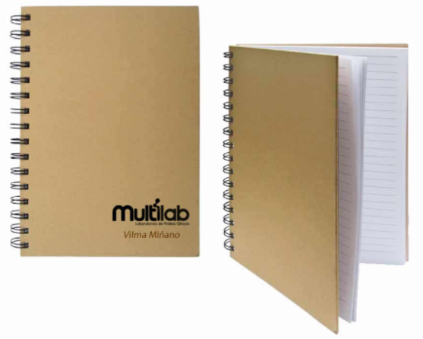 imagen referencial | 40 | S/. 162.29 | 9 a 12 Días útiles | KIT OPCION 1 POLO MT CAMISERO Material: Pique 30/1 Tallas: S,M,L Color: Blanco Manga corta Presentación Individual: Bolsa plástica Presentación Grupal: Manga plástica *Incluye 1 logo bordado en el pecho tamaño Insignia. *Arte y diseño facilitado por el cliente. VASO MUG THERMO Descripcion: Modelo de acero inoxidable con tapa de acrilico Capacidad: 500 ml Medida: 17 cm x 7 cm Color: Blanco Presentación: Caja individual. *Incluye logo a full color por un lado. *Arte y diseño facilitado por el cliente. BOLSA DE TOCUYO DELGADO (PLANA) Material: Bolsa de tocuyo intermedio Medidas : 40 cm x 35 cm Color: Natural. Presentación: Paquetes de 50 unid. * Incluye 1 logo a 1 color 1 lado (colores planos) * Arte y diseño debe ser facilitado por el cliente. MOCHILA PORTA LAPTOP 3 EN 1 -IMPORTADO Modelo:Mochila portalaptop con adaptador UDB Material:Nylon Impermiable Medida: 40n cm x 29 cm x 10,5 cm Color: Negro, Plomo Presentacion: Empaque individual en bolsa *Incluye 1 logo por 1 lado en DTF (2 a 3 colores) de 5 a 6cm *Arte y diseño debe ser facilitado por el cliente. LAPICERO METÁLICO Modelo: Lapicero metalicode sistema retractil Medida: 14.5 cm x 1 cm Color de tinta: seca color negro Colores: Blanco,negrom plateado, gun Presentación: Bolsa plástica individual *Incluye 1 logo a 1 color a un lado, serigrafia metálica. *Arte y diseño facilitado por el cliente. LIBRETA ECOLOGICA Medidas: 21 x 14.8 cm. Descripción: Contiene 70 hojas blancas rayadas Aprox. Cuaderno espiral de color natural. Presentacion: Caja grupal, no bolsa individual *Incluye 1 logo a 1 color a un lado *Diseño o arte facilitado por el cliente CAJA DE ENVÍO RECTANGULAR Material: Cartón microcorrugado Modelo: Autoarmable en forma rectangular, con tapa segura. Colores: Natural Medida: 40 cm largo x 30 cm ancho x 14 cm alto Impresión: - Serigrafia desde 1 color a un lado. Complementos: Papel viruta, tarjeta de saludos A5. *Diseño o arte facilitad | S/. 6,491.60 |  | DAVID / CHIPPER / OLAF / PROMOS PERU / EYF / MARCO ANTONIO / CYM / COMPINA | S/23 / mug TM075-1 S/ 18 incluye IGV / S/266.40 + igv / mochila TX-151 S/34 +IGV / lapicero: B-5006-5 S/3.50 / Libreta A5 s/ 6+ OGV / CAJA: A-13 DOCENA: S/45 CIENTO: S/310 / tarjeta: S/1 Viruta: S/1.50 armado: S/2.50 |  |  | S/. 99.44 | 35.7 | S/. 35.50 | S/. 1,419.96 | S/. 134.94 | 40 | S/. 298.31 | S/. 280.00 | S/. 5,975.76 | MUG S/70 MOCHILA: S/2.50 LIBRETA :S/70 LAPICERO: S/70 CAJA: S/70 | S/. 407.50 | 1 | 1 | 1 | S/. 407.50 | S/. 7.00 | S/. 95.85 | S/. 6,486.12 | S/. 162.15 | S/. 29.19 | S/. 191.34

 |  |  |  |  |  |  |  |  | +
2 | KIT OPCION 2 |  | 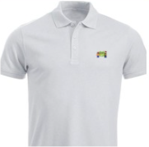 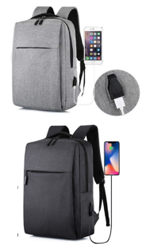 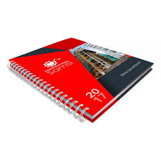 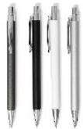 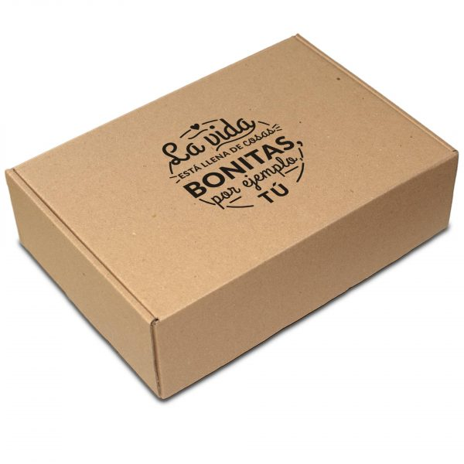 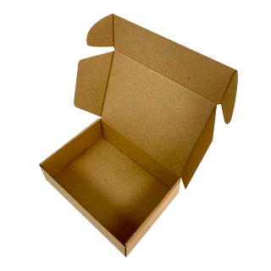 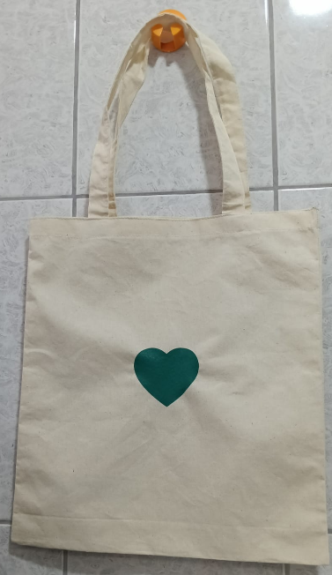 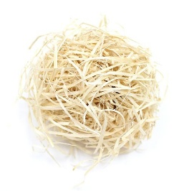 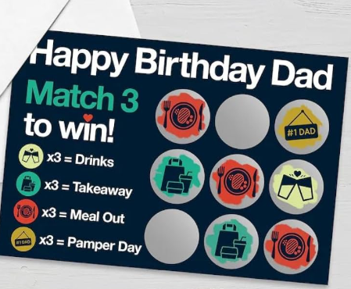 imagen referencial | 40 | S/. 167.99 | 9 a 12 Días útiles | KIT OPCION 2 POLO MT CAMISERO Material: Pique 30/1 Tallas: S,M,L Color: Blanco Manga corta Presentación Individual: Bolsa plástica Presentación Grupal: Manga plástica *Incluye 1 logo bordado en el pecho tamaño Insignia. *Arte y diseño facilitado por el cliente. VASO MUG THERMO Descripcion: Modelo de acero inoxidable con tapa de acrilico Capacidad: 500 ml Medida: 17 cm x 7 cm Color: Blanco Presentación: Caja individual. *Incluye logo a full color por un lado. *Arte y diseño facilitado por el cliente. BOLSA DE TOCUYO DELGADO (PLANA) Material: Bolsa de tocuyo intermedio Medidas : 40 cm x 35 cm Color: Natural. Presentación: Paquetes de 50 unid. * Incluye 1 logo a 1 color 1 lado (colores planos) * Arte y diseño debe ser facilitado por el cliente. MOCHILA PORTA LAPTOP 3 EN 1 -IMPORTADO Modelo:Mochila portalaptop con adaptador UDB Material:Nylon Impermiable Medida: 40n cm x 29 cm x 10,5 cm Color: Negro, Plomo Presentacion: Empaque individual en bolsa *Incluye 1 logo por 1 lado en DTF (2 a 3 colores) de 5 a 6cm *Arte y diseño debe ser facilitado por el cliente. LAPICERO METÁLICO Modelo: Lapicero metalicode sistema retractil Medida: 14.5 cm x 1 cm Color de tinta: seca color negro Colores: Blanco,negrom plateado, gun Presentación: Bolsa plástica individual *Incluye 1 logo a 1 color a un lado, serigrafia metálica. *Arte y diseño facilitado por el cliente. CUADERNO 14.8X21cm - TAPA DURA TAPA y CONTRA TAPA Tamaño cerrado: 14.8cm x 21cm Impresión Tapa y contra tapa: Full color Interior (la guarda) tapa y contratapa: Blanco Material: couche de 150 gr Plastificado Mate INTERIORES hojas: 100 Hojas interiores, material: bond de 75 gr, impresion: 1 color tira y retira ACABADOS : tapa dura, anillado, compaginado, plastificado mate la tapa Presentacion: Grupal *Arte y diseño facilitado por el cliente. CAJA DE ENVÍO RECTANGULAR Material: Cartón microcorrugado Modelo: Autoarmable en forma rectangular, co | S/. 6,719.60 |  | DAVID / CHIPPER / OLAF / PROMOS PERU / EYF / MARCO ANTONIO / CYM / COMPINA | S/23 / mug TM075-1 S/ 18 incluye IGV / S/266.40 + igv / mochila TX-151 S/34 +IGV / lapicero: B-5006-5 S/3.50 / cuaderno: Cantidad total: 53UND Precio Unitario (+ igv): S/ 11 / CAJA: A-13 DOCENA: S/45 CIENTO: S/310 / tarjeta: S/1 Viruta: S/1.50 armado: S/2.50 |  |  | S/. 104.44 | 34.3 | S/. 35.82 | S/. 1,432.88 | S/. 140.26 | 40 | S/. 313.31 | S/. 280.00 | S/. 6,203.68 | MUG S/70 MOCHILA: S/2.50 LIBRETA :S/70 LAPICERO: S/70 CAJA: S/70 | S/. 407.50 | 1 | 1 | 1 | S/. 407.50 | S/. 7.00 | S/. 99.27 | S/. 6,717.45 | S/. 167.94 | S/. 30.23 | S/. 198.16

MARZO
COTIZACIÓN PROPUESTA_ MACHU PICCHU FOODS S.A.C_Lanyards y Credenciales_17.03.26 |  |  |  |  |  |  |  |  | 50/50, CALLAO | MARGEN GANANCIA, MINIMA - S/.150 - PARA PEDIDOS POCOS COMO 30 -50-100 UNID. DE PRODUCTOS ECONOMICOS (EJM. LAPICEROS, LLAVEROS PLASTICOS) PROMEDIA - S/.400 A 500 - PARA PEDIDOS MAS DE 150 UNID DE PRODCUCTOS COSTO MEDIO-ALTO (EJM. LAPICEROS METALICOS)
N° | Cód. Artíc. | Artículo | Foto | Cant. | Costo uni. NO IGV (S/.) | Tiempo Entrega | Detalles | COSTO TOTAL NO IGV (S/.) |  | proveedor | Cod. Prod. Prov. | Obseraciones | costo $ | COSTO S/. | % | Resultado | Margen | Total | Cantidad | Costo MUESTRA Unidad | Movilidad | Total Producto | Tipo de Impresión | Costo impresión | Cant Color | Cant Lados | Cantidad por Millar | Costo Impresión | Empaq | Seguro CRT | Total | Costo S/. Sin IGV | I.G.V | TOTAL
1 | CINTAS LANYARDS DOBLE TERMINAL |  | 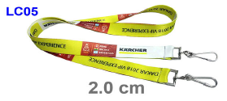 | 100 | S/. 4.99 | 9 a 12 dias utiles | CINTAS LANYARDS DOBLE TERMINAL Lanyard Corporativo Material:SOFT POLIESTER Ancho: 2 cm , Espesor: 0,8 mm Doble Terminal metálico Acabado Costura - Ganchito metálico cromado. *Impresión FULL COLOR AMBOS LADOS. *Arte y diseño facilitado por el cliente. | S/. 498.79 |  | DIAXIS SAC - Jorge 986 900 472 | LC05 CIENTO:2.80 + IGV |  |  | S/. 2.80 | 37.5 | S/. 1.05 | S/. 105.00 | S/. 3.85 | 100 | S/. 14.00 | S/. 90.00 | S/. 489.00 | YA INCLUYE | S/. 0.00 | 1 | 1 | 1 | S/. 0.00 | S/. 4.85 | S/. 4.94 | S/. 498.79 | S/. 4.99 | S/. 0.90 | S/. 5.89
2 | CREDENCIALES |  | *Imagen Referencial | 100 | S/. 6.89 | 9 a 12 dias utiles | CREDENCIALES Tamaño 10 cm ancho x15 cm alto Micras 175 Material: Papel couche de 250 gr. Impresión a full color Tira 2 Troquelados para colocar el sujetador retráctil en los extremos con oja de metalico *Arte y diseño facilitado por el cliente. ------------------ +S/0.50 por impresion a full color en tira y retira | S/. 688.62 |  | KL GRAPHIC / Marco antonio / Fredy | S/300 incl igv impresión tira y retira S/ 3330 incl IGV 2 dias de produccion / / |  |  | S/. 2.61 | 120 | S/. 3.13 | S/. 313.04 | S/. 5.74 | 100 | S/. 13.04 | S/. 90.00 | S/. 676.96 | YA INCLUYE | S/. 0.00 | 1 | 1 | 1 | S/. 0.00 | S/. 4.85 | S/. 6.82 | S/. 688.62 | S/. 6.89 | S/. 1.24 | S/. 8.13
 |  |  |  |  |  |  | SUB TOTAL | S/. 1,187.41
 |  |  |  |  |  |  | IGV | S/. 213.73
 |  |  |  |  |  |  | TOTAL | S/. 1,401.15

COTIZACIÓN PROPUESTA_ MACHU PICCHU FOODS S.A.C_KITS_11.03.26 |  |  |  |  |  |  |  |  | 50/50, CALLAO | MARGEN GANANCIA, MINIMA - S/.150 - PARA PEDIDOS POCOS COMO 30 -50-100 UNID. DE PRODUCTOS ECONOMICOS (EJM. LAPICEROS, LLAVEROS PLASTICOS) PROMEDIA - S/.400 A 500 - PARA PEDIDOS MAS DE 150 UNID DE PRODCUCTOS COSTO MEDIO-ALTO (EJM. LAPICEROS METALICOS)
N° | Cód. Artíc. | Artículo | Foto | Cant. | Costo uni. NO IGV (S/.) | Tiempo Entrega | Detalles | COSTO TOTAL NO IGV (S/.) |  | proveedor | Cod. Prod. Prov. | Obseraciones | costo $ | COSTO S/. | % | Resultado | Margen | Total | Cantidad | Costo MUESTRA Unidad | Movilidad | Total Producto | Tipo de Impresión | Costo impresión | Cant Color | Cant Lados | Cantidad por Millar | Costo Impresión | Empaq | Seguro CRT | Total | Costo S/. Sin IGV | I.G.V | TOTAL
1 | BOLSA DE TOCUYO DELGADO (PLANA) |  | *imagen referencial | 25 | S/. 15.59 | 9 a 11 Días útiles | BOLSA DE TOCUYO DELGADO (PLANA) Material: Bolsa de tocuyo intermedio Medidas : 40 cm x 35 cm Color: Natural. Presentación: Paquetes de 50 unid. * Incluye 1 logo a 1 color 1 lado (colores planos) * Arte y diseño debe ser facilitado por el cliente. | S/. 389.75 | 12.19 | OLAF | S/204 + igv |  |  | S/. 8.16 | 33 | S/. 2.69 | S/. 67.32 | S/. 10.85 | 25 | S/. 40.80 | S/. 70.00 | S/. 382.12 | YA INCLUYE | S/. 0.00 | 1 | 1 | 1 | S/. 0.00 | S/. 3.35 | S/. 3.85 | S/. 389.32 | S/. 15.57 | S/. 2.80 | S/. 18.38
2 | POLO MT CAMISERO |  | *imagen referencial | 42 | S/. 34.79 |  | POLO MT CAMISERO Material: Pique 30/1 Tallas: S,M,L Color: Blanco Manga corta Presentación Individual: Bolsa plástica Presentación Grupal: Manga plástica *Incluye 1 logo bordado a 1 color en el pecho tamaño Insignia. *Arte y diseño facilitado por el cliente. | S/. 1,461.18 | S/. 34.89 | DAVID | S/23 +IGV |  |  | S/. 23.00 | 34.6 | S/. 7.96 | S/. 334.24 | S/. 30.96 | 42 | S/. 46.00 | S/. 95.00 | S/. 1,441.24 | YA INCLUYE | S/. 0.00 | 1 | 1 | 1 | S/. 0.00 | S/. 4.85 | S/. 14.46 | S/. 1,460.55 | S/. 34.77 | S/. 6.26 | S/. 41.03
 |  |  |  |  |  |  | SUB TOTAL | S/. 1,850.93
 |  |  |  |  |  |  | IGV | S/. 333.17
 |  |  |  |  |  |  | TOTAL | S/. 2,184.10

 |  |  |  |  |  |  |  | 1092.0487

MAYO
COTIZACIÓN PROPUESTA_ MACHU PICCHU FOODS S.A.C_SUJETADORES PARA LENTES_18.05.26 |  |  |  |  |  |  |  |  | 30 DÍAS DE CREDITO CALLAO, | MARGEN GANANCIA, MINIMA - S/.150 - PARA PEDIDOS POCOS COMO 30 -50-100 UNID. DE PRODUCTOS ECONOMICOS (EJM. LAPICEROS, LLAVEROS PLASTICOS) PROMEDIA - S/.400 A 500 - PARA PEDIDOS MAS DE 150 UNID DE PRODCUCTOS COSTO MEDIO-ALTO (EJM. LAPICEROS METALICOS)
N° | Cód. Artíc. | Artículo | Foto | Cant. | Costo uni. NO IGV (S/.) | Tiempo Entrega | Detalles | COSTO TOTAL NO IGV (S/.) |  | proveedor | Cod. Prod. Prov. | Obseraciones | costo $ | COSTO S/. | % | Resultado | Margen | Total | Cantidad | Costo MUESTRA Unidad | Movilidad | Total Producto | Tipo de Impresión | Costo impresión | Cant Color | Cant Lados | Cantidad por Millar | Costo Impresión | Empaq | Seguro CRT | Total | Costo S/. Sin IGV | I.G.V | TOTAL
1 | SUJETADORES DE LENTES 1 |  | 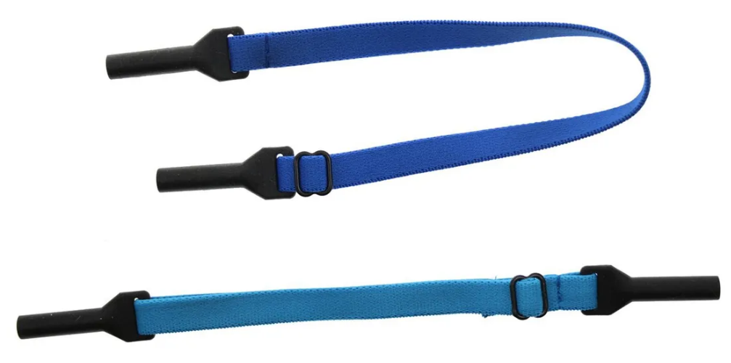 *Imagen Referencial | 200 | S/. 4.19 | 12 a 15 dias utiles | SUJETADOR PARA LENTES 1 Material: Elástico poliester Acabado: Correa con hebilla metalica ajustable y soporte de silicona Modelo: A IMPORTAR- via marítima Colores: rojo, azul, blanco, negro (sujeto a Stock) *Impresión 1 logo 1 color. + S/2.9 POR LOGO EN DTF, MEDIDAS ENTRE 3 A 4 CM | S/. 838.00 | Pero se detallara forma pago es de 50/50 | GLOBAL PROMO ITEMS | 200 - S/3.20 + IGV - 4 a 6 días útiles 200 - S/2.26 + IGV - 8 a 10 días útiles + LOGO DTF S/2.5 REFERENCIA PROYECTO ACCESO (MAYRA) |  |  | S/. 2.30 | 55 | S/. 1.27 | S/. 253.00 | S/. 3.56 | 200 | S/. 11.50 | S/. 80.00 | S/. 804.50 | NO INCLUYE | S/. 0.00 | 1 | 1 | 1 | S/. 0.00 | S/. 7.00 | S/. 12.17 | S/. 823.67 | S/. 4.12 | S/. 0.74 | S/. 4.86
 |  |  | *Imagen Referencial | 200 | S/. 5.59 | 8 a 10 dias utiles | SUJETADOR PARA LENTES 1 Material: Elástico poliester Acabado: Correa con hebilla metalica ajustable y soporte de silicona Modelo: A IMPORTAR- via aerea Colores: rojo, azul, blanco, negro (sujeto a Stock) *Impresión 1 logo 1 color. + S/2.9 POR LOGO EN DTF, MEDIDAS ENTRE 3 A 4 CM | S/. 1,118.00 |  | GLOBAL PROMO ITEMS | 200 - S/3.20 + IGV - 4 a 6 días útiles 200 - S/2.26 + IGV - 8 a 10 días útiles + LOGO DTF S/2.5 REFERENCIA PROYECTO ACCESO (MAYRA) |  |  | S/. 3.20 | 45 | S/. 1.44 | S/. 288.00 | S/. 4.64 | 200 | S/. 16.00 | S/. 80.00 | S/. 1,024.00 | NO INCLUYE | S/. 0.00 | 1 | 1 | 1 | S/. 0.00 | S/. 7.00 | S/. 15.47 | S/. 1,046.47 | S/. 5.23 | S/. 0.94 | S/. 6.17
2 | SUJETADORES DE LENTES 2 |  | 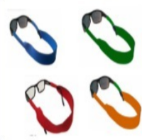 *Imagen Referencial | 200 | S/. 5.99 | 2 A 3 días | SUJETADOR PARA LENTES 2 Material: Neo preno Acabado: Cinta flotante Modelo: STOCK NACIONAL Colores: rojo, azul, verde y naranja (sujeto a Stock) *Impresión 1 logo 1 color. + S/2.9 POR LOGO EN DTF, MEDIDAS ENTRE 3 A 4 CM | S/. 1,198.00 |  | FIDELIZARTE | 200 A S/3.5 1000 A S/2.25 + LOGO DTF S/2.5 REFERENCIA PROYECTO ACCESO (MAYRA) |  |  | S/. 3.50 | 45 | S/. 1.58 | S/. 315.00 | S/. 5.08 | 200 | S/. 17.50 | S/. 90.00 | S/. 1,122.50 | NO INCLUYE | S/. 0.00 | 1 | 1 | 1 | S/. 0.00 | S/. 7.00 | S/. 16.94 | S/. 1,146.44 | S/. 5.73 | S/. 1.03 | S/. 6.76

